Sheet1
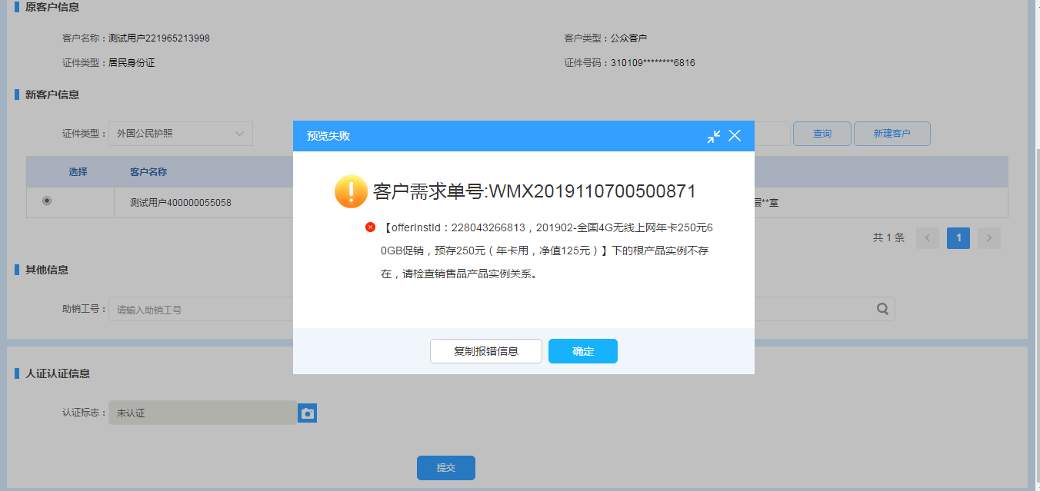
CRMPDBUG-2767 | 规则 | bug | 赵名山 | 1、 受理销售品的时候，如果该销售品和根产品的产销品关系不存在，结算预期报错（报错信息优化，可看到具体原因）
 |  |  |  | 参考bug单数据做预开户补录，复现该场景，进行报错优化内容检查。

 |  |  |  | 受理批量预开通 201902-全国4G无线上网年卡250元60G促销 批量产品单：BATCH20191107400803644667，流水单:

 |  |  |  | 1. 通过验证，预开通的实名补录订单可以受理

 |  |  |  | 2.根据实名补录订单受理时抓取的报文，来对比，出现以下报错即可

Sheet2
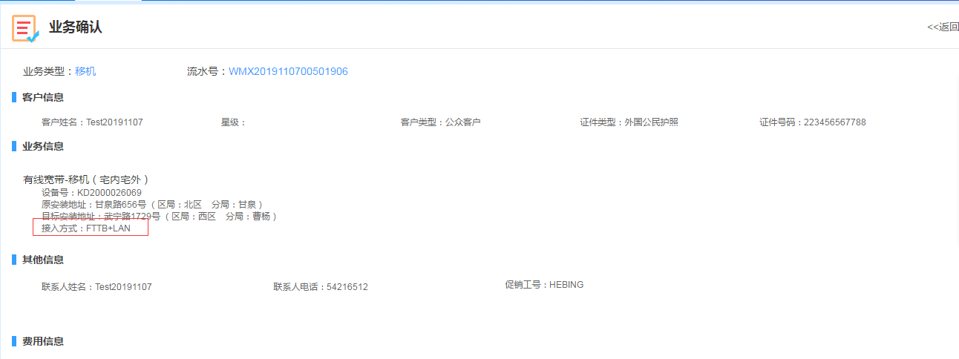
CRMPDBUG-2758 | 规则 | bug | 陈德宝 | 1、设备 的接入方式如果 做了修改，但涉及的业务不为以下任何一个，结算：预期报错
 |  |  |  | 续约变更
 |  |  |  | 属性修改
 |  |  |  | 变更销售品
 |  |  |  | 专线改性能
 |  |  |  | 2、设备 的接入方式如果 做了修改，但涉及的业务为以上其中之一，结算：预期通过

 |  |  |  | 有线宽带新装：WMX2019110700501901，设备号：KD2000026069

 |  |  |  | 新装有线宽带资产的接入方式为FTTH

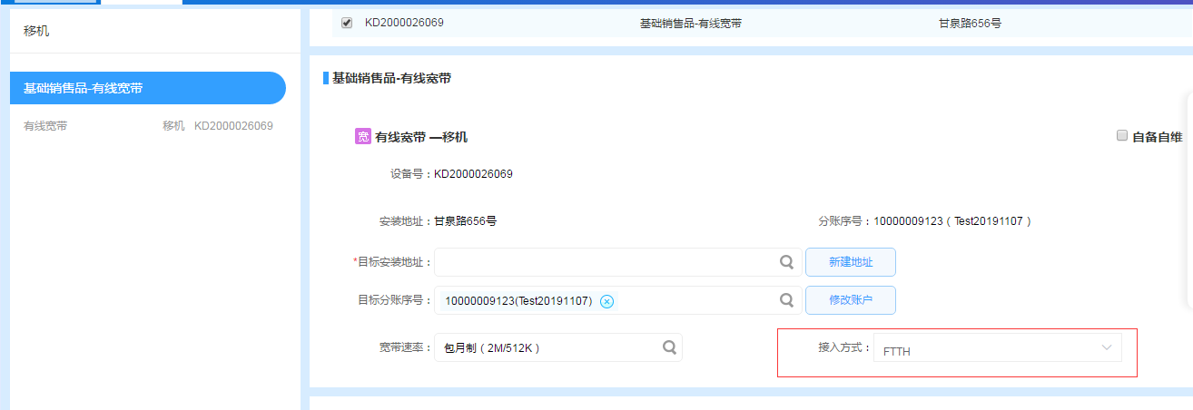

 |  |  |  | 1、设备 的接入方式如果 做了修改，但涉及的业务不为以下任何一个，结算：预期报错
 |  |  |  | 续约变更
 |  |  |  | 属性修改
 |  |  |  | 变更销售品
 |  |  |  | 专线改性能

 |  |  |  | 因为有线宽带产品没有专线改性能，只有改性能，在该场景业务下，更改接入方式，报错
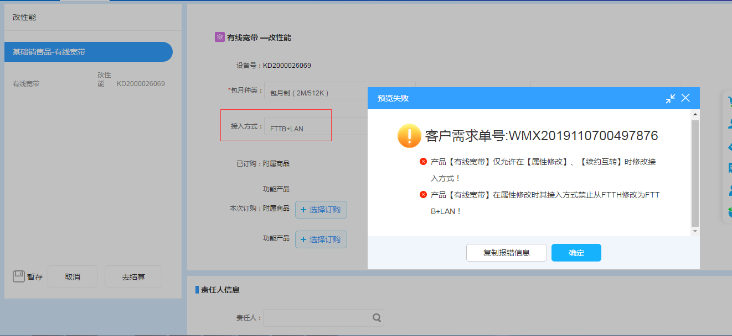

 |  |  |  | 2、设备 的接入方式如果 做了修改，但涉及的业务为移机，是属性修改，结算通过

